프로세스스탭
 | Invoice 추출 및 정리

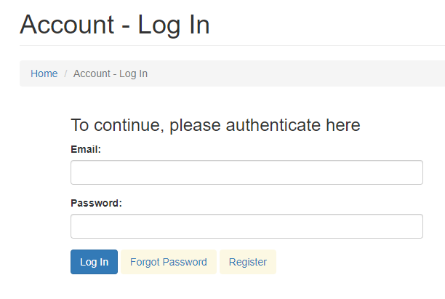

1
ACME 사이트 로그인
1

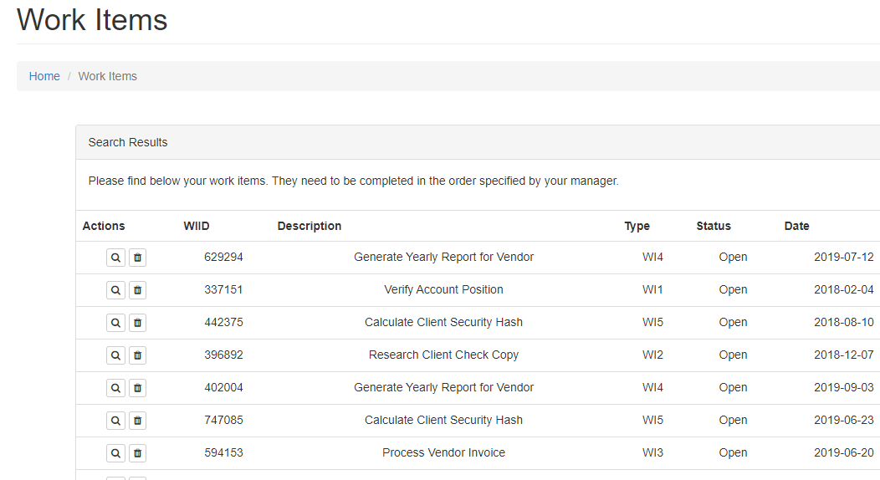
Work Items 클릭
2

2

3

전체 데이터를 추출
3

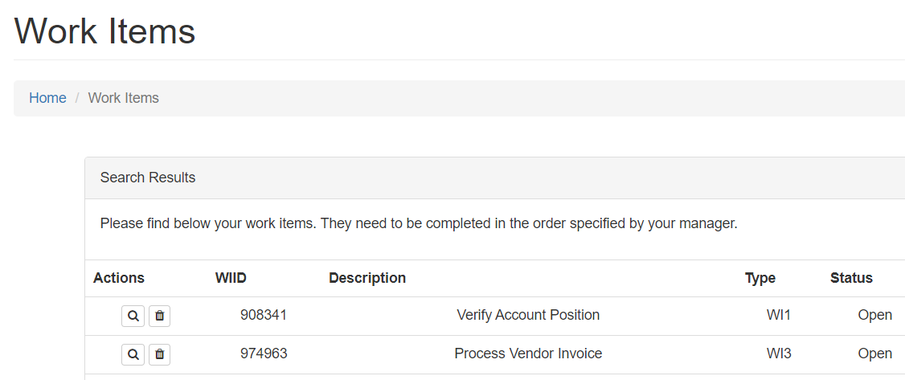

Type=“WI3” 이면서 Status=“Open” 인 데이터를 클릭
4
4

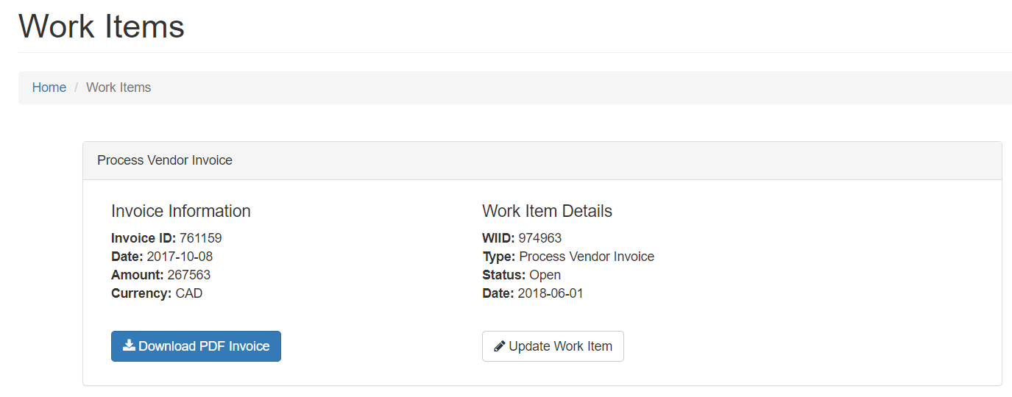

Download PDF Invoice 버튼 클릭
5

5

6

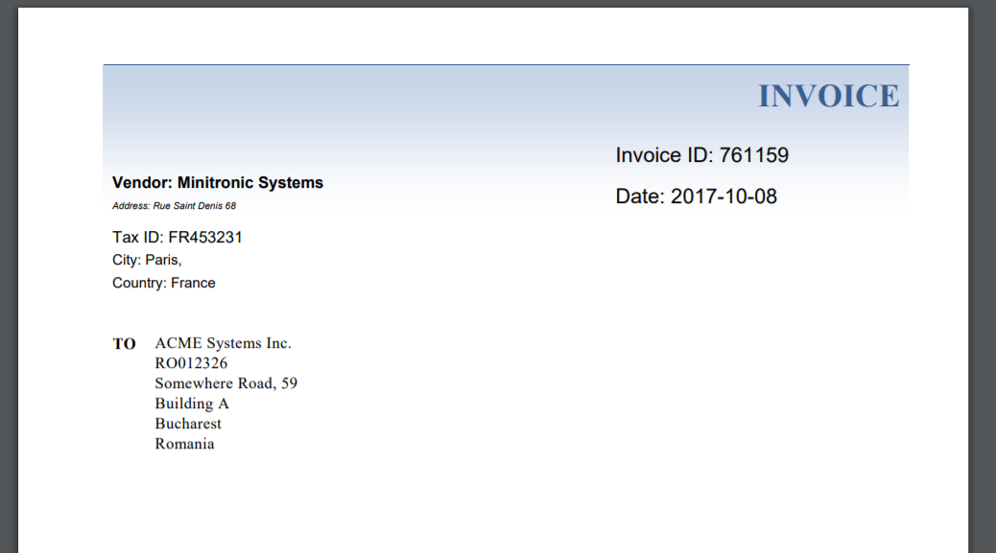

PDF 다운로드 및 전체 텍스트 추출
6

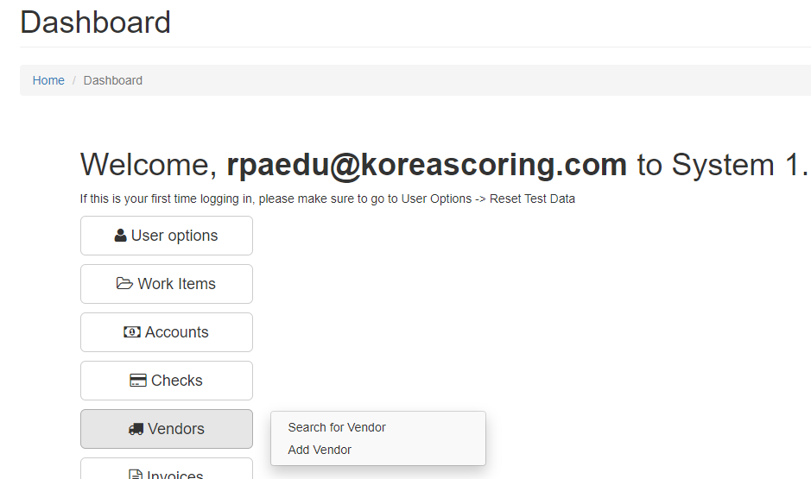

Search for Vendor 클릭
7

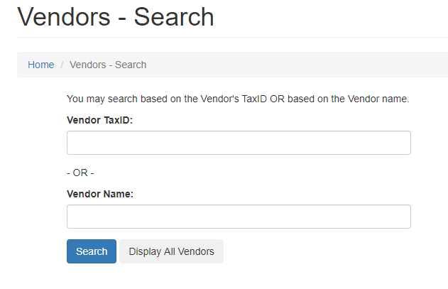

Vendor Tax ID 입력
8
8

 |  |  |  | 필터
 |  | 2명 |  |  | 2명
 |  | 민경환 |  |  | 최종현
 |  | 김철 |  |  | 유태호

8-1
<조건> Vendor TaxID 가 있는 경우
<조건> Vendor TaxID 가 없는 경우
8-2

 |  |  |  |  |  | DT_workitem_noexist_1
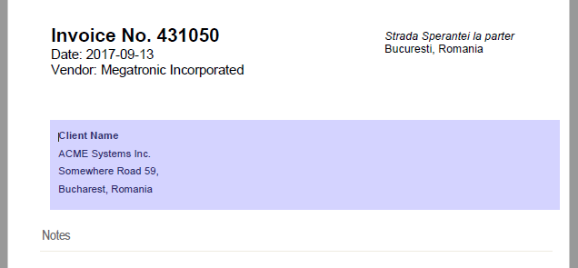

8-2

8-1

9-1
Search 버튼 클릭

9-1

결과값 존재
결과값 미존재
 |  |  |  |  | DT_workitem_noexist_2
10-2

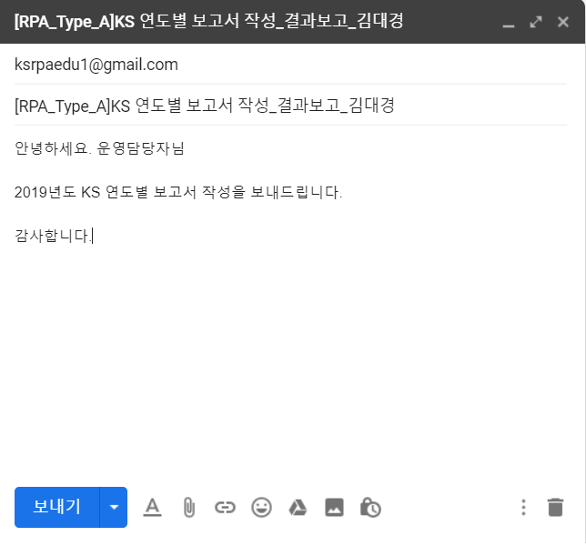

10-1

결과값 확인
10-1
10-2
담당자에게 메일전송
제목 : (중요)Vendor Tax ID 확인 요망)
첨부파일 : 해당 Invoice PDF 첨부

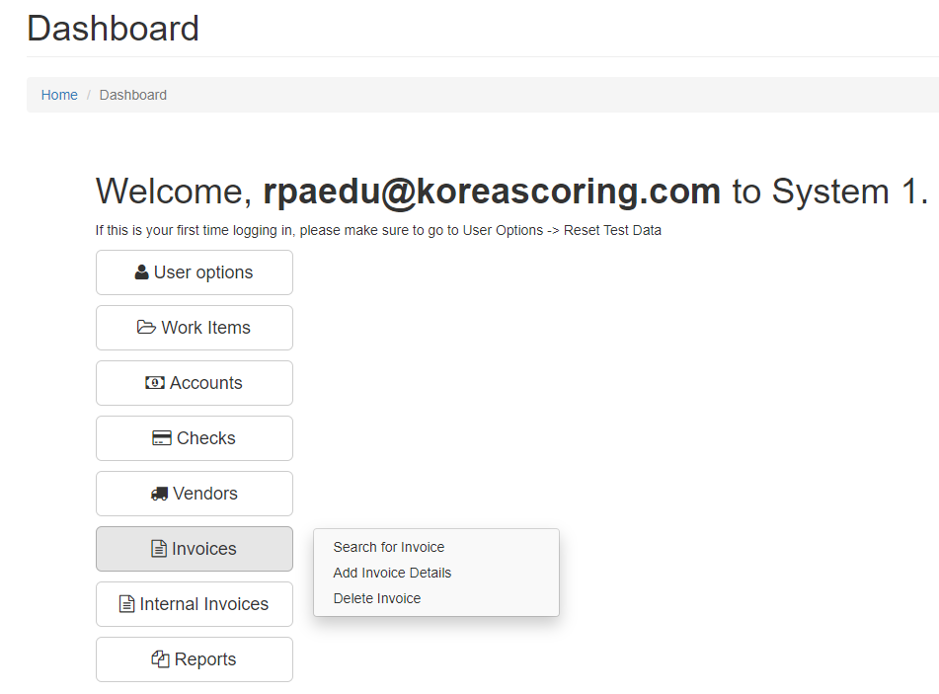

11
Add Invoice Details 클릭

11

12
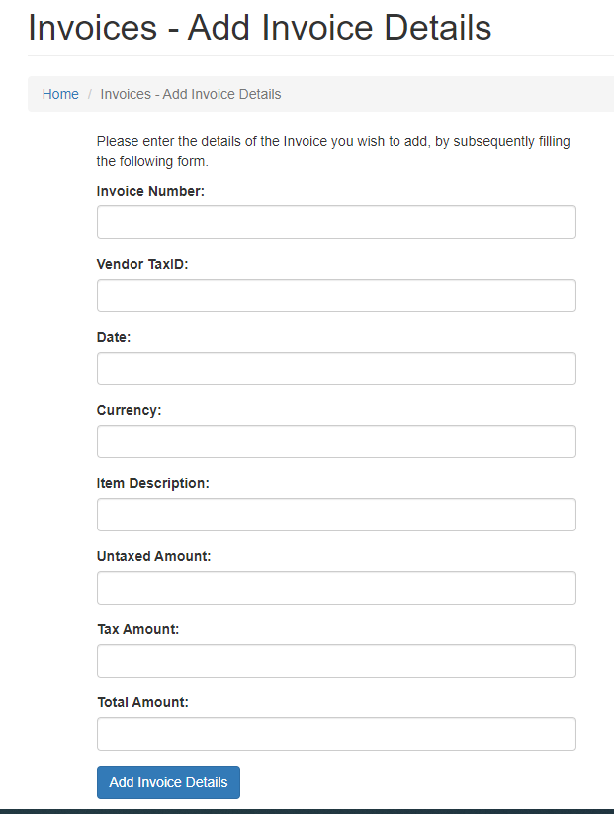

12
PDF 해당 Invoice 내용 입력 후 Add Invoice Details 버튼 클릭

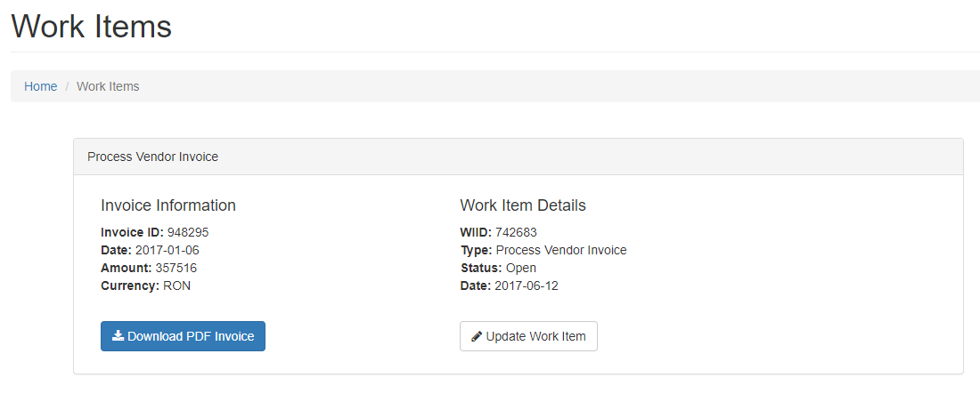

Update Work Item 클릭
13

13

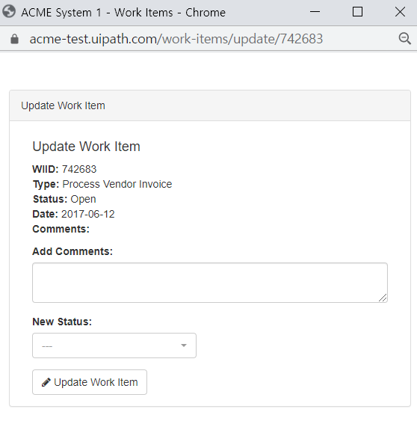

14-1
Vendor Tax ID 가 있는 경우
Add Comment = Added Invoice [invoice-number]
Status=Completed 입력

Vendor Tax ID 가 없는 경우 / Vendor 가 시스템에 없는 경우
Add Comment = Vendor with TaxID [invoice-number] not present in system. Email sent to [담당자 이메일 주소]
Status=Rejected 입력
14-2

작업 반복
15
 |  |  | 1 |  | 2
데이터풀

엑셀입력
그냥 인보이스 입력 |  |  |  |  | 인보이스 트랙커

 |  |  | 3 |  | 4

 |  |  |  |  | 환율 태스크

